Sheet1
链接/名称 | 数量 | 规格 | 备注
XT60插头 带线连接线延长线 锂电池充电线转接线硅胶线航模专用线-淘宝网 | 2条
Amass 艾迈斯 XT60插头 XT60PW卧式板式插头无人机对插头航模插头-淘宝网 | 2个
标准4针风扇插座 黑色白色 可焊接 4针/4pin/4P/4线风扇座兼容3针-淘宝网 | 10个 | 
大电流磁环电感22uH33uH47uH铁硅铝环形储能滤波绕线功率电感线圈-tmall.com天猫 | 15个
数码管0.56 0.36英寸0.4红色数字显示时钟2/3/4位共阴/共阳两三四-tmall.com天猫 | 2个
D-DMR009PF-D002 D-Sub/VGA连接器 公 母 弯插 D-DMR009PM-D002-淘宝网 | 3个
原装正品 TM1637 TM1638 TM1639 TM1640 贴片 TM/天微代理商-淘宝网 | 2个 | 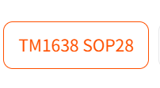
3528 1210 贴片LED发光二极管仪表灯汽车灯白/黄/红色等-tmall.com天猫 | 3528 1210系列 ：红，黄，绿，蓝各来一份 | 3528 1210系列
全新原装 STM32G431RBT6 LQFP-64 ARM Cortex-M4 32位微控制器MCU-淘宝网 | 3个 | 
DB9双绞串口线公对公对母对母延长九9针RS232线485线422线CAN通讯-tmall.com天猫 | 2条 |  | 0.5m或者0.75m都行
FC灰排线间距2.54MM FC-6/10/14/16/20/64P双头电缆AVR连接线JTAG-淘宝网 | 2条 | 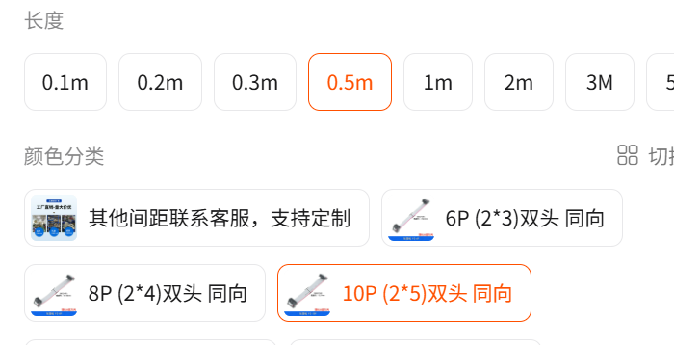
简易牛角座排线插头JTAG插座2.54MM直针弯针DC3-10/14/16/20/50P-tmall.com天猫 | 1份5个
RJ711电阻 | 5个 | 找上次那家同规格再买5个 | 找上次那家同规格再买5个 | 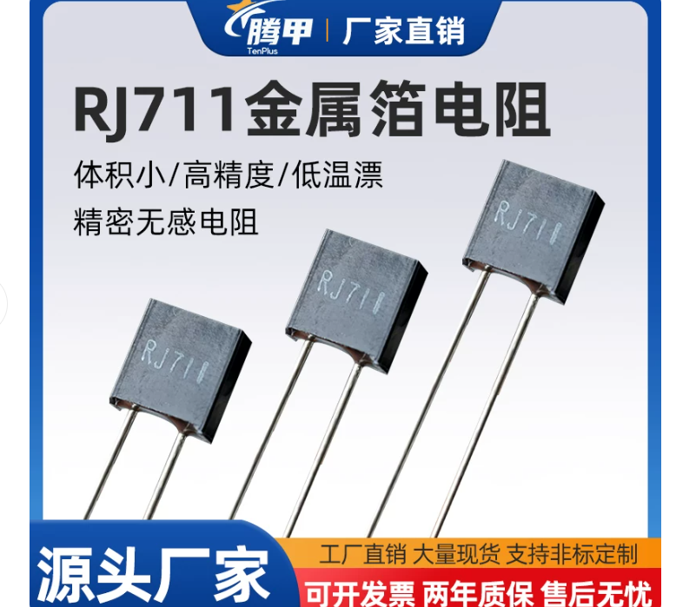
ADS1220IPWR | 5个 | 找上次那家同规格再买5个 | 找上次那家同规格再买5个
TPS7A2033PDBVR | 10个 | 找上次那家同规格再买10个 | 找上次那家同规格再买10个
原装 MAX3485ESA+T MAX3485EESA SOIC8 RS485收发器芯片 现货直拍-淘宝网 | 4个 | 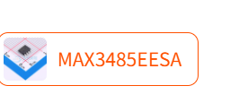 | 注意看清楚，两个型号非常相似
TS665Cj 原装正品 SW4_6X6MM_TM-淘宝网 | 10个 | 无选项
原装正品 贴片 TPS5450DDAR 封装SOIC-8 降压转换器 DC-DC芯片-淘宝网 | 5个 | 无选项
EG2113D | 10个 | 找上次那家同规格再买10个 | 找上次那家同规格再买10个
AON6512 | 10个 | 找上次那家同规格再买10个 | 找上次那家同规格再买10个
SS54/SS56 SMA/SMB/SMC 5A40V 肖特基二极管 1N5824 IN5824 SS54C-tmall.com天猫 | 1份20个 | 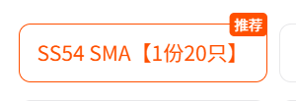
电容，插件 | 10个 | 你翻翻购买记录，上次应该有个插件电容，类似于右图 | 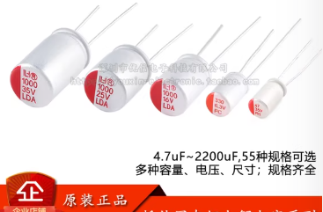
全新原装 DRV8870DDAR 丝印8870 SOIC-8 3.6A H桥电机驱动器芯片-淘宝网 | 3个
贴片铝电解电容器SMD 10V 16V 25V 35V 50V 220UF 330 470UF 1000-淘宝网 | 5个

